关系图
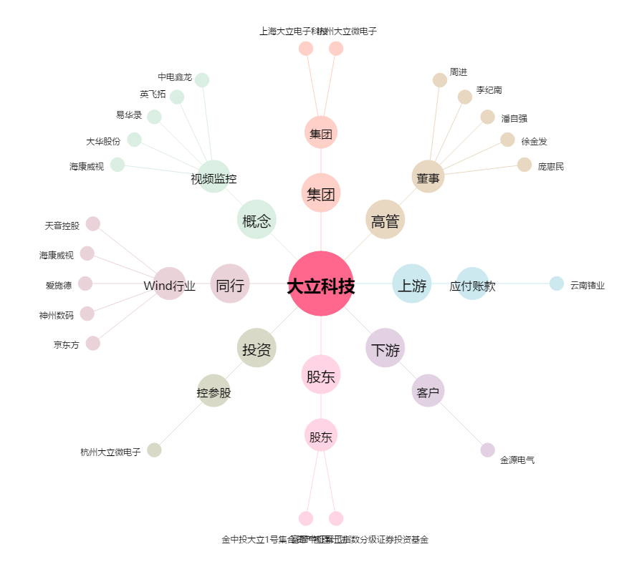
大立科技[002214.SZ] - 关系概览图

